Persona's Name
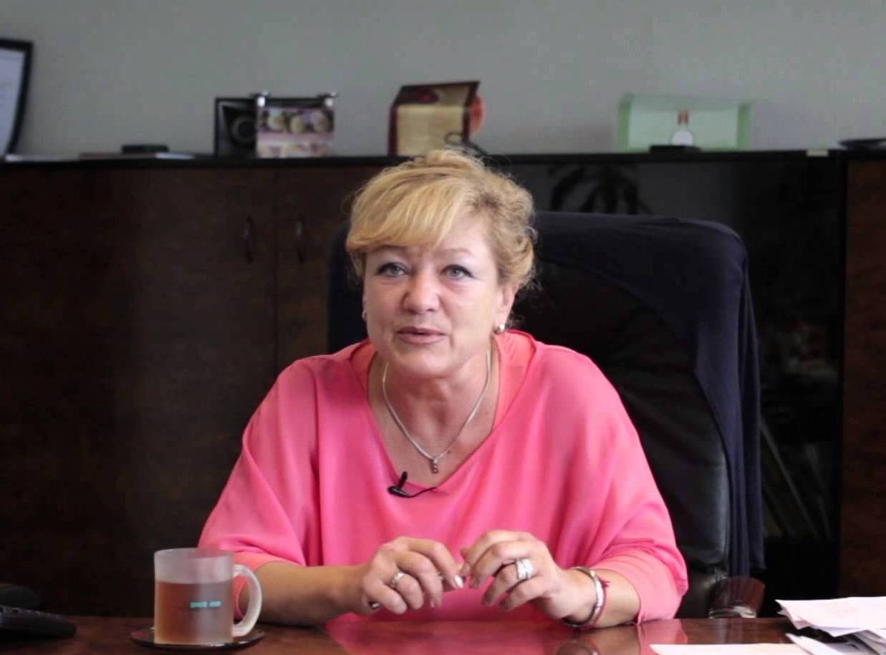 Photo | Name | Ľubica Račková |  |  | Quote
 | Age | 58 rokov |  |  | Summarize their experience with the website/app. Positive or negative.
 | Location | Pezinok |  |  | "Najdôležitejšie je v živote zdravie."
 | Job Title | úradníčka
 | Keywords | zvieratá, rodina
Background (Biography) |  |  |  | Behaviours, Skills, Preferences
Write a bit about their life. |  |  |  | Quantify their behaviours, skills, traits, and preferences relevant to your website/service/app. Add more axes as necessary.
Ľubica má 58 rokov a celý život pracuje v kancelárii na obvodnom úrade v Pezinku. Jej práca zahŕňa prevažne prácu za počítačom v Exceli. Ľubica má 3 dospelé deti a 2 mačky. Vo všeobecnosti má rada zvieratá a prírodu. Je poriadkumilovná a vždy rada urobí šéfovi kávičku. V práci jej pridelili monitorovanie a likvidáciu čiernych skládok v okrese. |  |  |  | Zodpovednosť |  | Poriadkumilovnosť
 |  |  |  | Má na háku | Pán Zodpovedný | Bordelár | Babka pred návštevou
 |  |  |  | Odhodlanie |  | Práca s webom
 |  |  |  | Žiadne | Zajtra je deadline | Čo je to internet? | level Matfyzák
Motivations – Be-Goals |  | Motivations – Do-Goals |  |  | Frustrations
What long-term concerns do they have? |  | Why do they need your website/service/app? |  |  | What’s stopping them from choosing the website/app or annoying them?
• zachovať zdravú planétu pre vnúčatá a zvieratká |  | • pracovať s internetom JEDNODUCHO |  |  | • keď jej zamrzne počítač
• |  | • |  |  | •
• |  | • |  |  | •
• |  | • |  |  | •
• |  | • |  |  | •
Ideal Experience
Their experience including features and content which will help them have a great experience.
• |  | • |  |  | •
• |  | • |  |  | •
• |  | • |  |  | •
• |  | • |  |  | •
Add more rows above as needed. Duplicate this sheet for another persona. Improve graphic design and remove hints before submitting.
Compiled by WTaM Team, Comenius University, Bratislava, 2014–2017. |  |  | Sources: | [1] Orange Bus Persona Template |  | [2] Fake Crow's persona template

